상품제안서
유즈비 터치 타이머 | 상품코드: S42022

 |  |  |  |  |  |  | 02-713-8555 | www.synergygift.co.kr
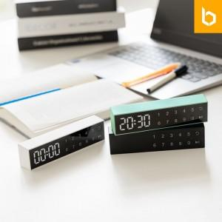

【상세/제작정보】 | <span style="font-size: 14pt;">※ 건전지 미포함 제품입니다.</span>

【인쇄/포장옵션】 | 레이저, 풀칼라, 컬러필름전사 / 포장지포장

【공급단가】 | 수량 | 30~ | 100~ | 300~ | 1,000~ | 3,000~
*VAT별도 | 단가 | 12,300원 | 11,600원 | 11,100원 | 10,700원 | 10,500원

【상품 URL】 | https://www.synergygift.co.kr:443/src/goods_detail.php?gdno=42022

